info_habitats
Convention on Biological Diversity (CBD) (2014) Pathways of introduction of invasive species,
their prioritization and management. https://www.cbd.int/doc/meetings/sbstta/sbstta-
18/official/sbstta-18-09-add1-en.pdf | IPBES unit of analysis

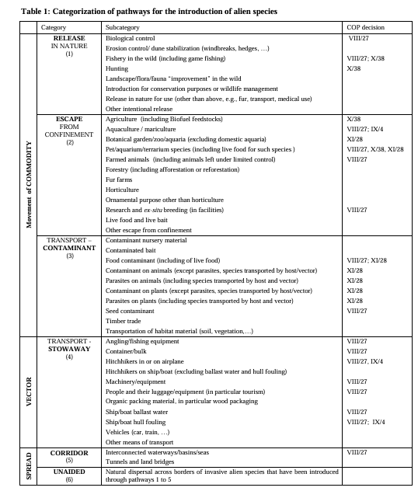
 | Tropical and subtropical dry and humid forests
 | Temperate and boreal forests and woodlands
 | Mediterranean forests, woodlands and scrub
 | Tundra and High Mountain habitats
 | Tropical and subtropical savannas and grasslands
 | Temperate grasslands
 | Deserts and xeric shrublands
 | Wetlands – peatlands, mires, bogs
 | Urban/Semi-urban
 | Cultivated areas (incl. cropping, intensive livestock farming etc.)

 | Cryosphere
 | Aquaculture areas
 | Inland surface waters and water bodies/freshwater
 | Shelf ecosystems (neritic and intertidal/littoral zone)
 | Open ocean pelagic systems (euphotic zone)
 | Deep-Sea
 | Coastal areas intensively used for multiple purposes by humans

